Zadanie_1
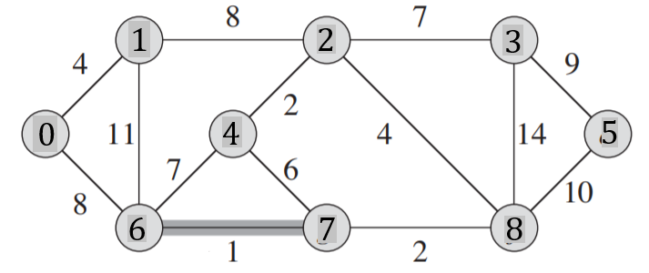
 |  |  |  |  |  |  |  |  |  |  | Q |  |  | T |  |  | Z
 |  |  |  |  |  |  |  |  |  |  | u | v | w | u | v | w
 |  |  |  |  |  |  |  |  |  |  | 0 | 1 | 4 | 6 | 7 | 1
 |  |  |  |  |  |  |  |  |  |  | 0 | 6 | 8 | 2 | 4 | 2
 |  |  |  |  |  |  |  |  |  |  | 1 | 6 | 11 | 7 | 8 | 2
 |  |  |  |  |  |  |  |  |  |  | 1 | 2 | 8 | 0 | 1 | 4
 |  |  |  |  |  |  |  |  |  |  | 2 | 3 | 7 | 2 | 8 | 4
 |  |  |  |  |  |  |  |  |  |  | 2 | 4 | 2 | 2 | 3 | 7
Macierz sąsiedztwa |  |  |  |  |  |  |  |  |  |  | 2 | 8 | 4 | 0 | 6 | 8
 | 0 | 1 | 2 | 3 | 4 | 5 | 6 | 7 | 8 | 9 | 3 | 5 | 9 | 3 | 5 | 9
0 | 0 | 4 | 0 | 0 | 0 | 0 | 8 | 0 | 0 | 0 | 3 | 8 | 14 |  |  | 37
1 | 4 | 0 | 8 | 0 | 0 | 0 | 11 | 0 | 0 | 0 | 4 | 6 | 7
2 | 0 | 8 | 0 | 7 | 2 | 0 | 0 | 0 | 4 | 0 | 4 | 7 | 6
3 | 0 | 0 | 7 | 0 | 0 | 9 | 0 | 0 | 14 | 0 | 5 | 8 | 10
4 | 0 | 0 | 2 | 0 | 0 | 0 | 7 | 6 | 0 | 0 | 6 | 7 | 1
5 | 0 | 0 | 0 | 9 | 0 | 0 | 0 | 0 | 10 | 0 | 7 | 8 | 2
6 | 8 | 11 | 0 | 0 | 7 | 0 | 0 | 1 | 0 | 0 | usuwamy z kolejki
7 | 0 | 0 | 0 | 0 | 6 | 0 | 1 | 0 | 2 | 0
8 | 0 | 0 | 4 | 14 | 0 | 10 | 0 | 2 | 0 | 0
9 | 0 | 0 | 0 | 0 | 0 | 0 | 0 | 0 | 0 | 0

Zadanie_2
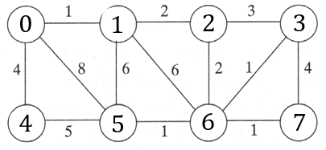
 |  |  |  |  |  |  |  |  | u | v | w | u | v | w |  | u | v | w | Z
 |  |  |  |  |  |  |  |  | 0 | 1 | 1 |  |  |  | T | 0 | 1 | 1
 |  |  |  |  |  |  |  |  | 0 | 4 | 4 |  |  |  |  | 6 | 7 | 1
 |  |  |  |  |  |  |  |  | 0 | 5 | 8 |  |  |  |  | 5 | 6 | 1
 |  |  |  |  |  |  |  |  | 1 | 2 | 2 | 4 | 5 | 5 |  | 3 | 6 | 1
 |  |  |  |  |  |  |  |  | 1 | 5 | 6 |  |  |  |  | 1 | 2 | 2
 |  |  |  |  |  |  |  |  | 1 | 6 | 6 | 3 | 7 | 4 |  | 2 | 6 | 2
 |  |  |  |  |  |  |  |  | 2 | 3 | 3 | 2 | 3 | 3 |  | 0 | 4 | 4
Macierz sąsiedztwa |  |  |  |  |  |  |  |  | 2 | 6 | 2
 | 0 | 1 | 2 | 3 | 4 | 5 | 6 | 7 | 3 | 6 | 1
0 | 0 | 1 | 0 | 0 | 4 | 8 | 0 | 0 | 3 | 7 | 4 | 1 | 5 | 6
1 | 1 | 0 | 2 | 0 | 0 | 6 | 6 | 0 | 4 | 5 | 5 | 1 | 6 | 6
2 | 0 | 2 | 0 | 3 | 0 | 0 | 2 | 0 | 5 | 6 | 1
3 | 0 | 0 | 3 | 0 | 0 | 0 | 1 | 4 | 6 | 7 | 1 | 0 | 5 | 8
4 | 4 | 0 | 0 | 0 | 0 | 5 | 0 | 0
5 | 8 | 6 | 0 | 0 | 5 | 0 | 1 | 0
6 | 0 | 6 | 2 | 1 | 0 | 1 | 0 | 1
7 | 0 | 0 | 0 | 4 | 0 | 0 | 1 | 0

Zadanie_3
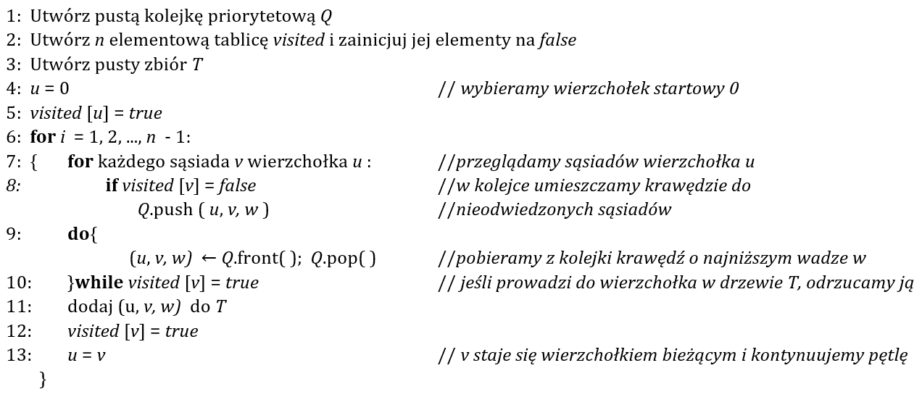
Q |  |  | T |  |  | i | u |  | 0 | 1 | 2 | 3 | 4 | 5 | 6 | 7 | 8
u | v | w | u | v | w | 1 | 0 | visited | true | false | false | false | false | false | false | false | false
0 | 1 | 4 | 0 | 1 | 4 |  | 1
0 | 4 | 8 |  |  |  |  |  |  | true | true | false | false | false | false | false | false | false
1 | 4 | 11 |  |  |  | 2 | 1
1 | 2 | 8 | 1 | 2 | 8 |  | 2 |  | true | true | true | false | false | false | false | false | false
2 | 5 | 2
2 | 3 | 7 | 2 | 5 | 2 | 3 | 2 |  | true | true | true | false | false | true | false | false | false
2 | 7 | 4 |  |  |  |  | 5
3 | 7 | 14 |  |  |  |  |  |  | true | true | true | false | false | true | false | true | false
3 | 8 | 9 | 2 | 7 | 4 | 4 | 5
4 | 5 | 7 |  |  |  |  | 2 |  | true | true | true | false | false | true | true | true | false
4 | 6 | 1 |  |  |  |  | 7
5 | 6 | 6 | 6 | 7 | 2 | 5 | 7 |  | true | true | true | false | true | true | true | true | false
6 | 7 | 2 |  |  |  |  | 6
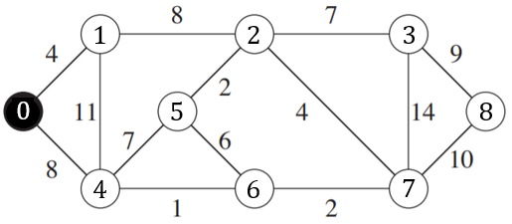
 |  |  |  |  |  |  |  |  | true | true | true | true | true | true | true | true | false
 |  |  | 6 | 4 | 1 | 6 | 6
 |  |  |  |  |  |  | 4 |  | true | true | true | true | true | true | true | true | true

 |  |  | 2 | 3 | 7 | 7 | 4
 |  |  |  |  |  |  | 2
 |  |  |  |  |  |  | 3
 |  |  | 3 | 8 | 9 | 8 | 3
 |  |  |  |  |  |  | 8

Zadanie_4
 |  |  |  |  |  |  |  | a)

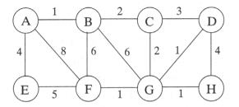
 |  |  |  |  |  |  |  |  | u | v | w | u | v | w | i | u
 |  |  |  |  |  |  |  |  | A | B | 1 | A | B | 1 | 1 | A
 |  |  |  |  |  |  |  |  | A | E | 5 |  |  |  |  | B
 |  |  |  |  |  |  |  |  | A | F | 8
 |  |  |  |  |  |  |  |  | B | C | 2 | B | C | 2 | 2 | B
 |  |  |  |  |  |  |  |  | B | F | 6 |  |  |  |  | C
 |  |  |  |  |  |  |  |  | B | G | 6
 |  |  |  |  |  |  |  |  | C | D | 3 | C | G | 2 | 3 | C
 |  |  |  |  |  |  |  |  | C | G | 2 |  |  |  |  | G
 |  |  |  |  |  |  |  |  | D | G | 1
 |  |  |  |  |  |  |  |  | D | H | 4 | G | D | 1 | 4 | G
 |  |  |  |  |  |  |  |  | E | F | 5 |  |  |  |  | D
 |  |  |  |  |  |  |  |  | F | G | 1
 |  |  |  |  |  |  |  |  | G | H | 1 | G | F | 1 | 5 | D
 |  |  |  |  |  |  |  |  |  |  |  |  |  |  |  | G
 |  |  |  |  |  |  |  |  |  |  |  |  |  |  |  | F
 |  |  |  |  |  |  |  |  |  |  |  | G | H | 1 | 6 | F
A | B | C | D | E | F | G | H |  |  |  |  |  |  |  |  | G
true | false | false | false | false | false | false | false |  |  |  |  |  |  |  |  | H
 |  |  |  |  |  |  |  |  |  |  |  | A | E | 4 | 7 | H
true | true | false | false | false | false | false | false |  |  |  |  |  |  |  |  | G
 |  |  |  |  |  |  |  |  |  |  |  |  |  |  |  | C
true | true | true | false | false | false | false | false |  |  |  |  |  |  | 12 |  | B
 |  |  |  |  |  |  |  |  |  |  |  |  |  |  |  | A
true | true | true | false | false | false | true | false

true | true | true | true | false | false | true | false

true | true | true | true | false | true | true | false

true | true | true | true | false | true | true | true

true | true | true | true | true | true | true | true

